EF接合チェックシート
ＥＦ接合チェックシート
工事番号 |  |  | 令和 |  | 年度 |  | 第 |  |  | 号 | 工事名： |  |  |  |  |  | 給水管引込工事
呼び径 |  |  | φ |  |  | ㎜ |  | 施工場所： |  | 鈴鹿市
発電機の機種名： |  |  |  |  |  |  |  |  |  |  | ｺﾝﾄﾛｰﾗｰの機種名：
正常作動確認： |  |  | ☐ | 正常(100V～110V) |  |  |  | □ | 異常 |  | 正常作動確認： |  |  | ☐ | 正常(エラー表示なし) |  | □ | 異常
確認ポイント
インジケーター隆起確認
施工方向

挿入不足・斜め挿入がないか確認
継手No.
略図
天 候
接 合 | 管の点検・清掃
 | 切削長さの マーキング※
 | 融着面の切削※
 | 融着面の清掃※
 | 挿入標線の記入
 | 管と継手の 挿入・固定
検 査 | 正常終了の確認※ |  |  | 正 ・ 異 |  | 正 ・ 異 |  | 正 ・ 異 |  | 正 ・ 異 |  | 正 ・ 異 | 正 ・ 異 |  | 正 ・ 異 | 正 ・ 異 | 正 ・ 異 |  | 正 ・ 異
 | 通電終了時間※ |  |  | ： |  | ： |  | ： |  | ： |  | ： | ： |  | ： | ： | ： |  | ：
 | インジケーターの確認※
冷 却 | 冷却時間(分)※
 | 固定の解除時刻※ |  |  | ： |  | ： |  | ： |  | ： |  | ： | ： |  | ： | ： | ： |  | ：
メ カ 継手 | インコア取付
 | ﾎﾞﾙﾄ締付 完了時間 |  |  | ： |  | ： |  | ： |  | ： |  | ： | ： |  | ： | ： | ： |  | ：
接合総合判定 |  |  |  | 合 ・ 否 |  | 合 ・ 否 |  | 合 ・ 否 |  | 合 ・ 否 |  | 合 ・ 否 | 合 ・ 否 |  | 合 ・ 否 | 合 ・ 否 | 合 ・ 否 |  | 合 ・ 否
備考：メカニカル接合時※印項目は記入不要
施工年月日 |  |  |  |  |  |  | 継手施工 |  |  |  |  | 現場確認 |  | 現場立会 |  | 局監督員
令和 |  | 年 |  | 月 |  | 日

溝形フランジ(メタルタッチ)
溝形フランジ継手チェックシート（メタルタッチの場合） |  |  |  |  |  |  | 令和 |  | 年 |  | 月 |  | 日
 | 工事名 |  |  |  |  | 継手施工 |  | 現場確認 |  | 現場立会 |  | 局担当者
 | 水栓番号
 | 呼び径

 |  | 呼び圧力
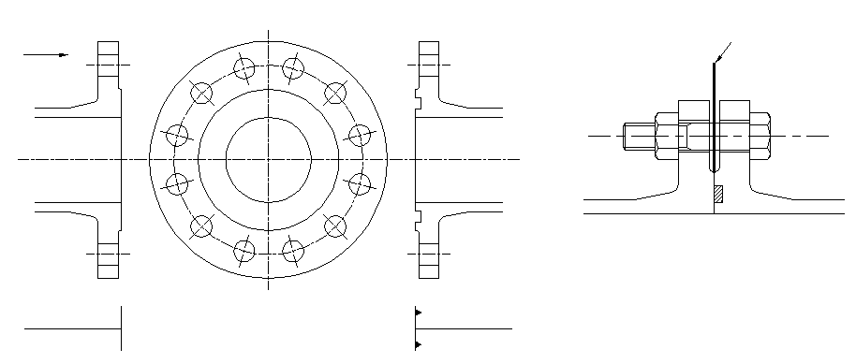
①
矢視
①
すきまゲージ
ＲＦ形
ＧＦ形
②
⑦
③

⑤

管 No.
管の種類
略 図
継 手 No.
清 掃
接着剤使用の有無
①すきまゲージ （１㎜厚）に よるチェック |  |  |  | ①
 |  |  |  | ③
 |  |  |  | ⑤
 |  |  |  | ⑦
②ボルト |  |  |  | 数
 |  |  |  | トルク (N・m)
判 定

判定基準 |  |  | ①すきまゲージによるチェック |  | ：フランジ面間に１㎜厚のすきまゲージが入らないこと。
 |  |  | ②ボルトの締め付けトルク |  | ：60N・m以上

溝形フランジ(メタルタッチでない)
溝形フランジ継手チェックシート（メタルタッチでない場合） |  |  |  |  |  |  | 令和 |  | 年 |  | 月 |  | 日
 | 工事名 |  |  |  |  | 継手施工 |  | 現場確認 |  | 現場立会 |  | 局担当者
 | 水栓番号
 | 呼び径

すきまゲージ
 |  | 呼び圧力
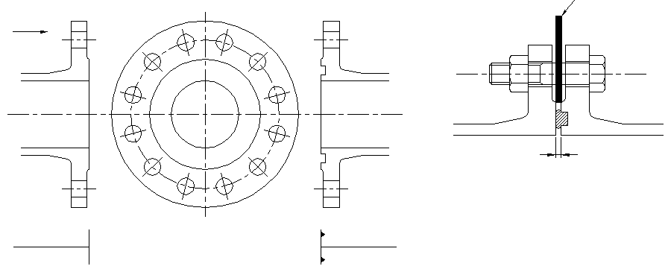
①
①
矢視
ＲＦ形
ＧＦ形
②

⑦
③
Ｘ

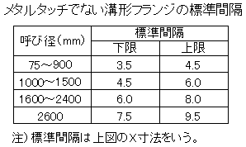
呼び径
⑤

管 No.
管の種類
略 図
継 手 No.
清 掃
接着剤使用の有無
①すきまゲージ （上限用と下限用） によるチェック |  |  |  | ①
 |  |  |  | ③
 |  |  |  | ⑤
 |  |  |  | ⑦
②ボルト |  |  |  | 数
 |  |  |  | ゆるみ チェック
判 定

判定基準 |  |  | ①すきまゲージによるチェック |  | ：表にある上限のすきまゲージが挿入できないで、下限のすきまゲージが挿入できること。
 |  |  | ②ボルトのゆるみチェック |  | ：容易にゆるまないこと。

大平面座形フランジ
大平面座形フランジ継手チェックシート |  |  |  |  |  | 令和 |  | 年 |  | 月 |  | 日
 | 工事名 |  |  |  | 継手施工 |  | 現場確認 |  | 現場立会 |  | 局担当者
 | 水栓番号
 | 呼び径

矢視
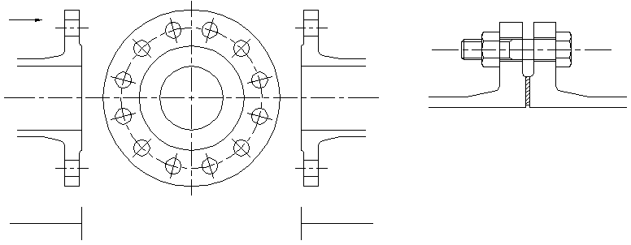
①
ＲＦ形
ＲＦ形

②

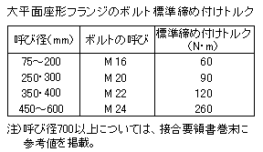
呼び径

管 No.
管の種類
略 図
継 手 No.
清 掃
接着剤使用の有無
①ボルト |  |  | 数
 |  |  | トルク (N・m)
②ガスケットの位置
判 定

判定基準 |  | ①ボルトの締め付けトルク |  | ：表の標準締め付けトルクによる。
 |  | ②ガスケットの位置 |  | ：フランジ面の平行にかたよりなく接合されていること、およびガスケットのずれがないこと。

